Прайс
Москва: тел.: +7(495) 505-54-49, тел.: +7(915) 318-72-25 (Кристина) тел.: +7(961) 206-14-57 Skype: karavanmoscow Оптовый склад г. Москва: ул. Дмитровское шоссе 157 БЦ "Гефест" стр. 5 Сочи: тел.: +7(918) 600 93 98 (Основной склад) тел.: +7(918) 400 81 03 (Карина) Skype: karavanmarket Основной оптовый склад: г. Адлер, ул. Просвещения 118 б, рядом с Ж/Д Вокзалом Оптовый магазин: г.Сочи, Краснодарское кольцо, рынок Авангард Розничный магазин: г. Адлер, ул. Ленина 10, ТК "Славутич" Геленджик: тел.: +7(918) 353 21 20 Оптовый склад г. Геленджик, ул.Тельмана, 146 (территория "Стройторг") По всем вопросам обращаться на электронный адрес karavanmarket@mail.ru |  |  | ПРАЙС-ЛИСТ на 04.05.2018 |  |  | Для того чтобы сделать заказ: Необходимо в поле "Количество к заказу" на против нужного товара, ввести необходимое количество товара. Сумма заказа рассчитывается автоматически, и выводится в поле "Сумма заказа" на желтом фоне. Затем отправить файл на адрес karavanmarket@mail.ru

 |  |  |  |  | Сумма заказа: | 0

Фото | Артикул | Наименование товаров | Страна | Цена | Количество к заказу
 |  | Эротика
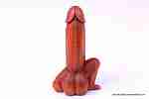 | RT13 | RT13 Абстракция Описание: | f6b30588-8089-11e0-9e89-6cf049cdcbca | 300 | 0
 | KOM1 | KOM1 Фигура Атлет Описание: | f6b30588-8089-11e0-9e89-6cf049cdcbca | 2860 | 0
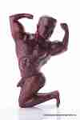 | KOM2 | KOM2 Фигура Атлет Описание: | f6b30588-8089-11e0-9e89-6cf049cdcbca | 4020 | 0
 | BB2431 | BB2431 Абстракция Пара в поцелуе Описание: | 42869d7c-808c-11e0-9e89-6cf049cdcbca | 730 | 0
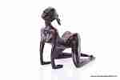 | BB659 | BB659 Девушка малая Описание: | 42869d7c-808c-11e0-9e89-6cf049cdcbca | 690 | 0
 | 66801-1 | 66801-1 Брелок Камасутра Описание: | 49cc3855-8089-11e0-9e89-6cf049cdcbca | 50 | 0
 | 66801-2 | 66801-2 Брелок Камасутра Описание: | 49cc3855-8089-11e0-9e89-6cf049cdcbca | 50 | 0
 | 66801-3 | 66801-3 Брелок Камасутра Описание: | 49cc3855-8089-11e0-9e89-6cf049cdcbca | 50 | 0
 | 66801-4 | 66801-4 Брелок Камасутра Описание: | 49cc3855-8089-11e0-9e89-6cf049cdcbca | 50 | 0
 | 66801-5 | 66801-5 Брелок Камасутра Описание: | 49cc3855-8089-11e0-9e89-6cf049cdcbca | 50 | 0
 | 66801-7 | 66801-7 Брелок Камасутра Описание: | 49cc3855-8089-11e0-9e89-6cf049cdcbca | 50 | 0
 | 66801-9 | 66801-9 Брелок Камасутра Описание: | 49cc3855-8089-11e0-9e89-6cf049cdcbca | 50 | 0
 | 66801-10 | 66801-10 Брелок Камасутра Описание: | 49cc3855-8089-11e0-9e89-6cf049cdcbca | 50 | 0
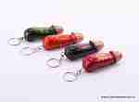 | ARJ15 | ARJ15 Брелок эротика Описание: | f6b30588-8089-11e0-9e89-6cf049cdcbca | 35 | 0
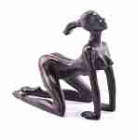 | BB540 | BB540 Девушка Описание: | 42869d7c-808c-11e0-9e89-6cf049cdcbca | 1230 | 0
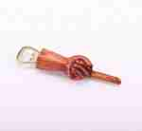 | GUNA | GUNA Открывалка-палец Описание: | f6b30588-8089-11e0-9e89-6cf049cdcbca | 150 | 0
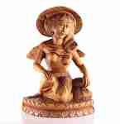 | TD17 | TD17 Скульптура из дерева Девушка Описание: | f6b30588-8089-11e0-9e89-6cf049cdcbca | 8700 | 0

 |  |  |  |  | Сумма заказа: | 0

